1 - Identification
Projet de soutien à la Parentalité FNP - Axe 1 IMPLICATION ET PARTICIPATION DES FAMILLES A TRAVERS DES MODALITES D'INTERVENTIONS COLLECTIVES
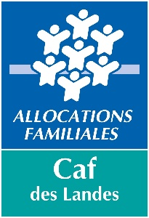
 |  | ANNEE DU PROJET |  | 2026
 |  | L'action doit se dérouler sur l'année civile
 |  | Demande de labellisation sans financement |  |  | FALSE
 |  | Demande de labellisation avec financement |  |  | FALSE

 | Nom du gestionnaire

 | Nom Prénom du représentant légal

 | SIRET

 | Titre du représentant légal

 | Autre titre (le cas échéant)

 | Nom de l'équipement

 | Activité
Gestionnaire :

Adresse :

 | Code Postal : |  |  | Commune :

Tél :

E-mail :

Le gestionnaire de la structure porteuse est (cf Note de cadrage porteur éligible)
Un EPCI | FALSE
Une commune | FALSE
Une association | FALSE
 Un établissement du secteur public et/ou privé à caractère social, sanitaire (hors enseignement) |  |  |  | FALSE
Autre : | FALSE
Si autre, précisez

Sur quel territoire se trouve votre structure

CA GRAND DAX | FALSE | CC DE MIMIZAN |  | FALSE
CA MONT DE MARSAN AGGLO | FALSE | CC DU PAYS DE VILLENEUVE EN ARMAGNAC LANDAIS |  | FALSE
CC AIRE SUR L'ADOUR | FALSE | CC PAYS D'ORTHE ET ARRIGANS |  | FALSE
CC CHALOSSE TURSAN | FALSE | CC DU PAYS GRENADOIS |  | FALSE
CC CŒUR HAUTE LANDE | FALSE | CC DU PAYS MORCENAIS |  | FALSE
CC COTE LANDES NATURE | FALSE | CC PAYS TARUSATE |  | FALSE
CC COTEAUX ET VALLEE DES LUYS | FALSE | CC DU SEIGNANX |  | FALSE
CC GRANDS LACS | FALSE | CC TERRES DE CHALOSSE |  | FALSE
CC DES LANDES D'ARMAGNAC | FALSE | AUTRE |  | FALSE
CC MAREMNE ADOUR COTE SUD | FALSE | Si autre, précisez

Équipement/Service : | Si différent du gestionnaire: Précisez
EAJE | FALSE | ALSH | FALSE | Structure IJ | FALSE
RPE | FALSE | EVS | FALSE | Mediathèque/Ludotheque | FALSE
LAEP | FALSE | Centre Social | FALSE | Autre | FALSE
MPF 1000 | FALSE | CCAS/CIAS | FALSE | Si autre, précisez

Adresse :

 | Code Postal : |  |  | Commune :

Tél :

E-mail :

Personne en charge du suivi du dossier:

Tél :

E-mail :

 | Ce dossier comportant l'ensemble des onglets est à retourner au même format
 | par mail à l'adresse suivante

 | DEFI-AS@caf40.caf.fr
 | (possibilité si besoin d'utiliser wetransfert)
 | Dossier à nous retourner avant le 06/03/2026
 | Tout dossier incomplet ne sera pas examiné

Information
Pour tout renseignement complémentaire,
vous pouvez contacter les personnes suivantes :

Votre conseiller territorial, en charge de votre secteur, CAF des Landes

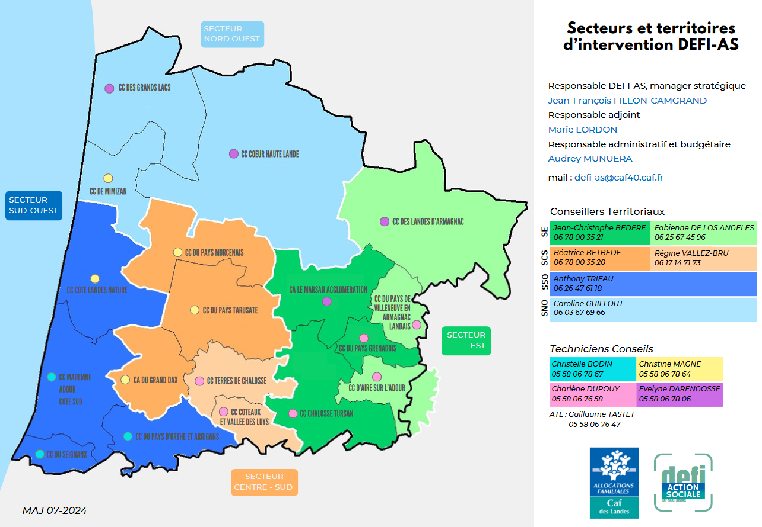

 | L'animatrice départementale du réseau landais des acteurs REAAP

 | Nancy Dupouy

 | animation.reaap@cdafal40.fr

